ANODA
wj60 | wj60
m | f | Anova: Single Factor
5000.00 | 50000.00
60000.00 | 22205.00 | SUMMARY
45000.00 | 166000.00 | Groups | Count | Sum | Average | Variance |  | Средняя зарплат мужчин и женщин различается примерно на 25%
40000.00 | 40000.00 | m | 128 | 6663490 | 52058.515625 | 1764069494.6 |  | Пока делать вывод рано, но стоит запомнить этот факт
50000.00 | 18000.00 | f | 208 | 8624423 | 41463.572115 | 1058909690.7
37400.00 | 54000.00
30000.00 | 62630.00
40000.00 | 29700.00 | ANOVA
39500.00 | 40000.00 | Source of Variation | SS | df | MS | F | P-value | F crit | Так как F в два раза больше Fкрит. Можно сделать вывод, что в целом зарплаты и правда отличаются
24000.00 | 23000.00 | Between Groups | 8894700273.6 | 1 | 8894700273.6 | 6.7026652199 | 0.01004788742 | 3.8694507906
22000.00 | 22500.00 | Within Groups | 4.4323113178E+11 | 334 | 1327039316.7 |  |  |  | P-value имеет значение 1%, что является достаточно точным
18000.00 | 168700.00
18000.00 | 30100.00 | Total | 4.5212583206E+11 | 335 |  |  |  |  | Вывод: Гипотеза, что зарплаты мужчин в целом выше потверждена
55000.00 | 48000.00
14000.00 | 40000.00
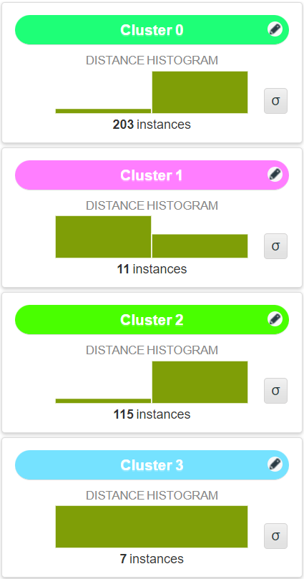
18000.00 | 95000.00
190000.00 | 27843.00
200000.00 | 21000.00
150000.00 | 23000.00
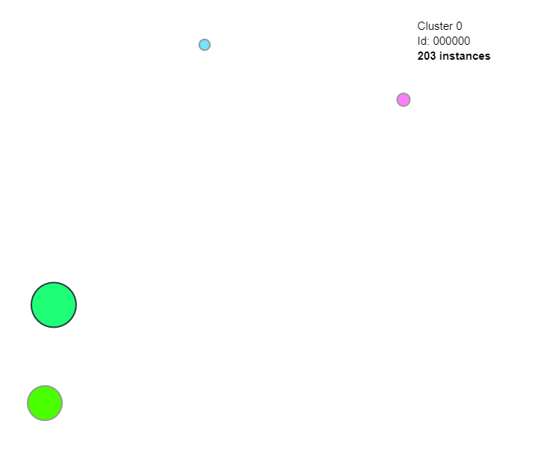
20000.00 | 29500.00
19200.00 | 26000.00
28000.00 | 24300.00
25200.00 | 22000.00
18800.00 | 75000.00
42000.00 | 38000.00
17500.00 | 10000.00
56540.00 | 20000.00
21300.00 | 50000.00
18000.00 | 31400.00
70000.00 | 100000.00
35000.00 | 73000.00
300000.00 | 60000.00
148000.00 | 70000.00
47000.00 | 18750.00
174000.00 | 25000.00
25000.00 | 96000.00
18900.00 | 85000.00
25000.00 | 58600.00
50000.00 | 55000.00
19300.00 | 65000.00
35000.00 | 17800.00
40000.00 | 60000.00
15000.00 | 30000.00
50000.00 | 25000.00
50000.00 | 40000.00
70000.00 | 22750.00
26000.00 | 34000.00
30000.00 | 18000.00
45000.00 | 138000.00
59000.00 | 66000.00
19800.00 | 73000.00
58000.00 | 65000.00
20000.00 | 22000.00
65000.00 | 19000.00
27000.00 | 17500.00
40500.00 | 60500.00
80000.00 | 25500.00
12000.00 | 83000.00
60000.00 | 24000.00
70000.00 | 45100.00
25000.00 | 55000.00
50000.00 | 20000.00
70000.00 | 63000.00
60000.00 | 18500.00
150000.00 | 22060.00
18100.00 | 50000.00
26000.00 | 17000.00
78600.00 | 38000.00
30000.00 | 20000.00
80000.00 | 18000.00
80000.00 | 31000.00
70000.00 | 58100.00
50000.00 | 30000.00
50000.00 | 41000.00
27000.00 | 119000.00
32000.00 | 18000.00
30000.00 | 10000.00
23250.00 | 53200.00
15000.00 | 74600.00
80000.00 | 26603.00
70000.00 | 36000.00
40000.00 | 45000.00
50000.00 | 65500.00
105000.00 | 19000.00
50000.00 | 50000.00
19800.00 | 17500.00
17000.00 | 21000.00
19000.00 | 35000.00
24300.00 | 22880.00
40000.00 | 17500.00
30000.00 | 21000.00
25000.00 | 40000.00
17500.00 | 17500.00
36000.00 | 49500.00
17000.00 | 22740.00
45000.00 | 30000.00
80000.00 | 80000.00
100000.00 | 26000.00
51000.00 | 19200.00
40000.00 | 17500.00
17000.00 | 60000.00
25000.00 | 18000.00
120000.00 | 3050.00
65000.00 | 29989.00
50000.00 | 52000.00
110000.00 | 18500.00
83800.00 | 19500.00
20200.00 | 20500.00
42000.00 | 34000.00
70000.00 | 40000.00
31000.00 | 18900.00
75000.00 | 187000.00
106000.00 | 80000.00
85000.00 | 60000.00
54000.00 | 40000.00
60000.00 | 30000.00
90000.00 | 20000.00
48000.00 | 48000.00
45000.00 | 104000.00
40000.00 | 21000.00
17000.00 | 19500.00
36000.00 | 33000.00
60000.00 | 104100.00
60000.00 | 60750.00
35000.00 | 67000.00
70000.00 | 35918.00
60000.00 | 16830.00
60000.00 | 55000.00
 | 40000.00
 | 82000.00
 | 21300.00
 | 18000.00
 | 19828.00
 | 20000.00
 | 75000.00
 | 17500.00
 | 47500.00
 | 8000.00
 | 30000.00
 | 42500.00
 | 20000.00
 | 100000.00
 | 25300.00
 | 26000.00
 | 17900.00
 | 18000.00
 | 235000.00
 | 23000.00
 | 61000.00
 | 42200.00
 | 19900.00
 | 19000.00
 | 17500.00
 | 45000.00
 | 22700.00
 | 39000.00
 | 18960.00
 | 18600.00
 | 19500.00
 | 32050.00
 | 25000.00
 | 17500.00
 | 17500.00
 | 110000.00
 | 50000.00
 | 32000.00
 | 50000.00
 | 20000.00
 | 20000.00
 | 6300.00
 | 11600.00
 | 17500.00
 | 50000.00
 | 17500.00
 | 18700.00
 | 41000.00
 | 20400.00
 | 23000.00
 | 45000.00
 | 99000.00
 | 100000.00
 | 20000.00
 | 17500.00
 | 77000.00
 | 21500.00
 | 21600.00
 | 21200.00
 | 45000.00
 | 70000.00
 | 80000.00
 | 30000.00
 | 23000.00
 | 31000.00
 | 45000.00
 | 15000.00
 | 95000.00
 | 30000.00
 | 50000.00
 | 40000.00
 | 68000.00
 | 13887.00
 | 25000.00
 | 17500.00
 | 30000.00
 | 25000.00
 | 19000.00
 | 20000.00
 | 6200.00

